申請書の入力例
<各申請書の入力例>

 | DSaaS設定変更依頼の入力例

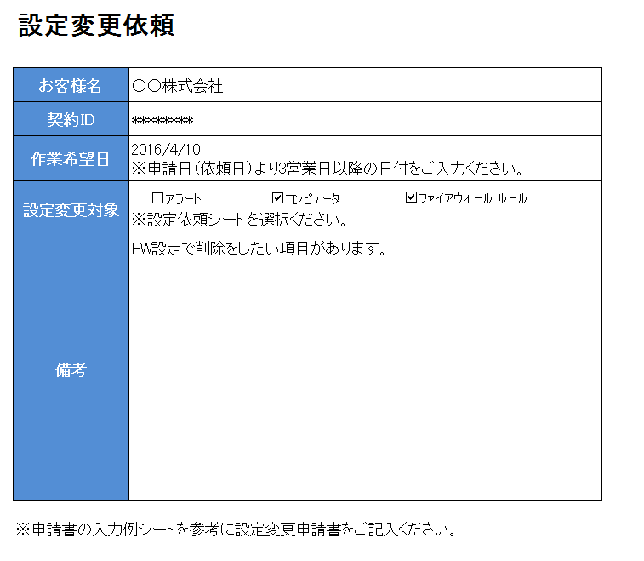
①お客様名、契約IDをもとに
作業申請依頼の受付を行いますので入力お願いいたします。
②作業希望日は申請日から3営業日以降を入力ください。
③設定変更対象をご希望される箇所を選択ください。

 | DSaaSアラート設定申請書の入力例

②アラート通知条件にチェックを入れてください。

①変更したい項目にチェックを入れてください。

 | DSaaSアラート設定申請書の入力例
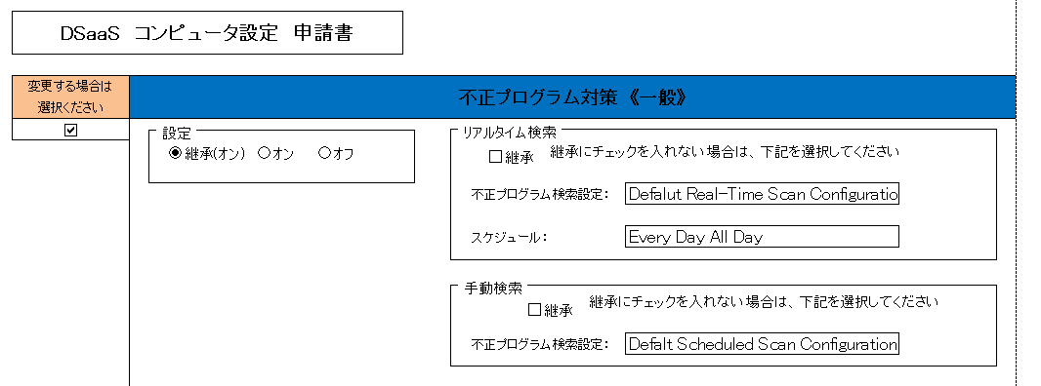

②変更したい項目を選択ください。

①変更したい項目にチェックを入れてください。

 | DSaaSファイアウォールルール設定申請書の入力例

①新規か削除を選択ください
②新規の場合、名前を付けてください。
削除の場合、対象の名前を入力ください。
③処理の項目以降、白抜きのセルにて
値を選択もしくは入力ください。

